詳細設計書
詳細設計書 |  |  |  |  |  |  |  |  |  |  |  |  |  |  |  | サマリー版
１．機能構成

 | No | 機能一覧 |  |  |  | 機能の説明
 | 1
 | 2
 | 3
 | 4

２．シーケンス (通常シーケンス)
 |  |  | 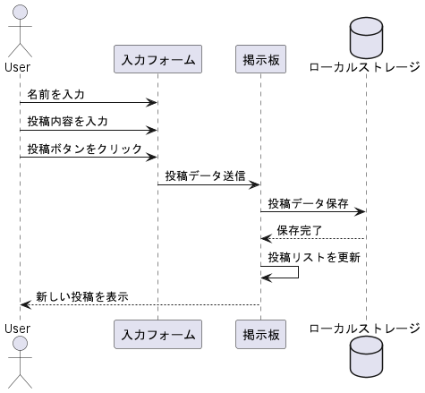

３．予約情報テーブル定義

No | 項目名 |  |  | 型 | 文字数 |  | 顧客管理 |  | No | 項目名 | 型 | 文字数 |  | 顧客管理
1 | 試乗車種 |  |  | TEXT | 14 |  |  | － | 11 | 郵便番号 | TEXT | 14 |  |  | 反映要
2 | 試乗希望日 |  |  | DATE | 8 |  |  | － | 12 | 住所 | TEXT | 100 |  |  | 反映要
3 | 試乗希望時刻 |  |  | TIME | 4 |  |  | － | 13 | 保有車種 | TEXT | 20 |  |  | 反映要
4 | メールアドレス |  |  | TEXT | 254 |  |  | 反映要 | 14 | 備考1 | TEXT | 254 |  |  | －
5 | 姓(漢字) |  |  | TEXT | 10 |  |  | 反映要 | 15 | 備考2 | TEXT | 254 |  |  | －
6 | 名(漢字) |  |  | TEXT | 10 |  |  | 反映要 |  |  | 合計 | 992 | ※
7 | 姓(カナ) |  |  | TEXT | 20 |  |  | 反映要
顧客管理システムへの反映要否を示す。
8 | 名(カナ) |  |  | TEXT | 20 |  |  | 反映要
9 | 性別 |  |  | TEXT | 2 |  |  | 反映要
10 | 生年月日 |  |  | DATE | 8 |  |  | 反映要
 |  |  |  |  |  |  |  |  | ※：文字数合計であり、レコード長ではない。
４．メッセージ一覧
・別紙「メッセージ一覧表」を参照。

詳細設計書 (2)
詳細設計書 |  |  |  |  | サマリー版
１．機能構成

 | No | 機能一覧 |  | 機能の説明
 | 1 | 作業の数量入力 |  | 請求書の各項目ごとに作業量や単価を入力する。
 | 2 | 自動計算 |  | 単価と数量を基に、金額合計を自動計算する。
 | 3 | データ反映 |  | 入力されたデータを請求書フォーマットに自動で反映する。
 | 4 | 自動保存 |  | 作成した請求書データをエクセルファイルとして自動保存する。
 | 5 | 自動削除 |  | 不要な項目やデータを指定して削除する機能。

２．シーケンス (通常シーケンス)
 |  |  | 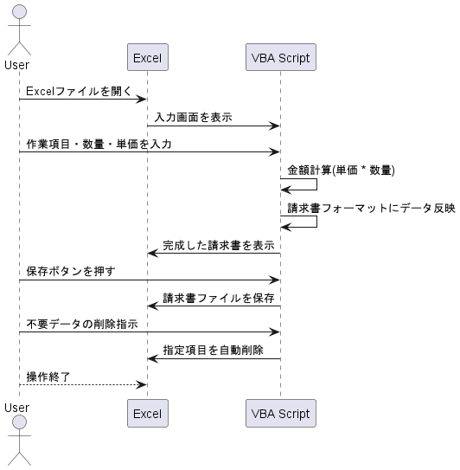

３．予約情報テーブル定義
・ | 該当無し

４．メッセージ一覧
・別紙「メッセージ一覧表」を参照。

